POA 2022
 |  | 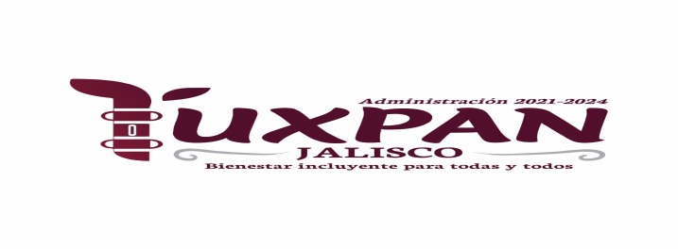 FICHA TECNICA / POA 2023
 | PROGRAMACIÓN OPERATIVA ANUAL 2023 |  |  | FECHA ELABORACIÓN: 10/10/2022

 | DEPENDENCIA: TESORERIA
 | UNIDAD RESPONSABLE: APREMIOS
 | OBJETIVO GENERAL UR: Generar ingresos por concepto de rezagos, para lograr mejoras en el Municipio.
 | EJE ESTRATEGICO PMD: Concientizar a los Ciudadanos de la importancia del pago oportuno de sus obligaciones fiscales. |  |  | SubEstrategía : INVITAR- NOTIFICAR-REQUERIR-PROCEDIMIENTO ADMINISTRATIVO
PROGRAMA PRESUPUESTAL
 | PROCESO: | INVITAR Y NOTIFICAR A LOS CIUDADANOS QUE PRESENTEN REZAGOS POR FALTA OPORTUNA DE PAGO.
 | ALCANCE: | TODOS LOS CIUDADANOS QUE ESTÉN REGISTRADOS EN SISTEMAS SIIGEM Y ESTÉN EN CALIDAD DE MOROSOS.
METAS DEL SERVICIO
 | NUMERO | DESCRIPCIÓN DE METAS DEL SERVICIO |  |  | PRESUPUESTO ESTIMADO A INVERTIR POR META
 | 1 | CONOCER LOS REZAGOS EXISTENTES EN SISTEMA SIIGEM |  |  | $0.00
 | 2 | GENERAR INVITACIONES DE PAGO UNA VEZ QUE SE TENGA LA INFORMACIÓN NECESARIA |  |  | $12,000.00
 | 3 | GENERAR NOTIFICACIONES DE PAGO UNA VEZ QUE SE TENGA LA INFORMACIÓN NECESARIA |  |  | $25,000.00
 | 4 |  |  |  | $0.00
 | 5 |  |  |  | $0.00
 | 6 |  |  |  | $0.00
 | 7 |  |  |  | $0.00
 | 8 |  |  |  | $0.00
 | 9 |  |  |  | $0.00
 |  | PRESUPUESTO TOTAL POR UNIDAD RESPONSABLE |  |  | $37,000.00

 | CALENDARIO DE ACTIVIDADES POR META
 | NUMERO META | DESCRIPCIÓN DEL CALENDARIO DE ACTIVIDADES |  |  | FECHA INICIO | FECHA TERMINO
 | 1.1 | HACER UN LISTADO DE LAS CALLES POR PROPIETARIOS REGISTRADOS EN SIIGEM |  |  | 2023-01-01 | 2023-01-15
 | 2.1 | FILTRAR CUENTA POR CUENTA EN SISTEMA SIIGEM PARA OBTENER QUIENES NO HAN REALIZADO SUS PAGOS EN TIEMPO Y FORMA |  |  | 2023-01-01 | 2023-01-15
 | 3.1 | GENERAR CARTAS INVITACIONES |  |  | 2023-01-15 | 2023-01-30
 | 4.1 | GENERAR NOTIFICACIONES DE PAGO |  |  | 2023-06-01 | 2023-12-15
 | 5.1
 | 6.1
 | 7.1
 | 7.2
 | 7.3
 | 8.1
 | 9.1
 | 9.2
 | 9.3

 | RESULTADOS ESPERADOS

 | META |  | DESCRIPCIÓN DE RESULTADO |  |  | % ESTIMADO
 | 1 |  | LOCALIZAR QUIÉNES SON LOS PROPIETARIOS QUE ADEUDAN PREDIAL Y/O AGUA PARA HACERLES LLEGAR UNA INVITACION A QUE PASEN A PAGAR, OBTENIENDO INGRESO EN PRO DEL MUNICIPIO |  |  | 100%
 | 2 |  | LOCALIZAR QUIÉNES SON LOS PROPIETARIOS QUE ADEUDAN PREDIAL Y/O AGUA PARA HACERLES LLEGAR UNA NOTIFICACION A QUE PASEN A PAGAR, OBTENIENDO INGRESO EN PRO DEL MUNICIPIO |  |  | 100%
 | 3 |  | EL TOTAL DE LA RECUPERACIÓN VARIARÁ ENTRE UN 30% A UN 50% YA QUE DEPENDEMOS DEL CONTRIBUYENTE.

 | OBSERVACIONES: LA ELABORACION DE CARTAS INVITACIONES SE HACEN TODOS LOS MESES DEL PRIMERO AL 15,DE ENERO A MAYO DEL 2023. ASÍ COMO EL TOTAL RECUPERADO VARIA YA QUE DEPENDEMOS DIRECTAMENTE DEL COONTRIBUYENTE, SIN EMBARGO, EL DEPARTAMENTO SE MANTENDRÁ TRABAJANDO TODO EL AÑO COMO LO HA REPORTADO.
 | LIC. KARLA A. RADILLA CHOCOTECO

